Zad 1
0. Ovaj fajl obavezno snimite pod novim imenom "TEST ime prezime" (uslov da se položi)
1. U proizvoljno izabranim ćelijama kreirati tablicu kao na slici. (6 poena)
2. U ćelijama od A2 do A51 ubaciti brojeve od 1 do 50. (5 poena)
3. U ćeliji D5 izračunati prosek brojeva od B2 do B51, a u ćeliji D6 pronaći njihov minimum. (5 poena)
RBR
 | 28
 | 39
 | 88
 | 74 | PROSEK
 | 80 | MINIMUM
 | 21
 | 96
 | 90
 | 23
 | 46
 | 55
 | 2
 | 33
 | 41
 | 91
 | 11

 | 2
 | 29
 | 9
 | 20
 | 36
 | 85
 | 77
 | 64
 | 50
 | 93
 | 75
 | 74
 | 95
 | 10
 | 92
 | 5
 | 76
 | 32
 | 58
 | 86
 | 40
 | 53
 | 8
 | 3
 | 65
 | 69
 | 2
 | 29
 | 66
 | 76
 | 7
 | 1
 | 26
 | 76

Zad 2
1. U ŽUTOJ koloni (od E5 do E25) pomnožiti brojeve iz ćelija od C5 do C25 sa ćelijom C3.
(5 poena)
2. U PLAVOJ koloni (B5 do B25) brojeve predstaviti kao procente sa 1 decimalom.
(5 poena)
3. U ZELENOJ ćeliji (D27) prebrojati koliko u koloni od D5 do D25 ima praznih ćelija.
(5 poena)
4. U NARANDŽASTOJ ćeliji (C27) prebrojati koliko ima vrednosti u koloni C5 do C25 koje su manje od 50. (5 poena)
5. U TAMNO PLAVOJ ćeliji (D29) ispitati da li je broj iz ćelije C3 različit od broja iz ćelije D3. Ako jeste ispisuje "RAZLIČIT", u suprotnom ispisuje "NIJE". (5 poena)
6. U LJUBIĆASTOJ ćeliji (D30) ispitati da li je broj u ćeliji C3 veći, manji ili jednak 45. Ispisuje se "VEĆE", "MANJE" ili "JEDNAKO". (5 poena)
7. Ako su DAN, MESEC i GODINA zadati u ćelijama B33, C33 i D33, onda od tih podataka u TAMNO ZELENOJ ćeliji (E33) treba sastaviti datum. (5 poena)
 | 23 | 90

0.2618936252 | 42 | 17
0.90337569832 | 4 | 19
-0.1411494314 | 76 | monitor
-0.52196307474 | 51
-0.66840165102 | 0 | 25
0.30241818236 | 88
-0.026559848115 | 58 | 111
-1.2022789007 | 97 | procesor
-0.48846583418 | 35
-0.21465027505 | 76 | 34
0.30045628537 | 21 | 45
1.1492195128 | 7 | 56
0.072733537409 | 63 | RAM
0.43027016539 | 46 | disk
1.0453772011 | 12 | 22
0.60698665204 | 92
-0.47721956027 | 46 | miš
0.94873677334 | 33
-0.52883687365 | 10 | 13
-0.16727349386 | 13 | 900
0.38263254068 | 38 | 2

C3 u odnosu na D3?
C3 u odnosu na 45

DAN | MESEC | GODINA | DATUM
9 | 11 | 2005

Zad 3
1. Na osnovu podataka iz ŽUTIH kolona (A2 do A11 i B2 do B11), kreirati histogram (grafikon sa stubićima). (5 poena)
2. U grafikonu promeniti nazive serija u PRVA i DRUGA (A1 i B1). Naziv grafikona treba da bude GRAFIKON. Natpis uz X osu treba da bude X OSA. Prikazati i vertikalne pomoćne linije. (5 poena)
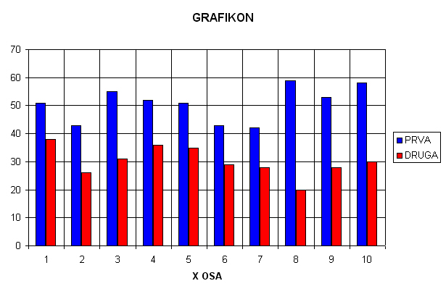
PRVA | DRUGA
54 | 31
49 | 36
57 | 25
43 | 20
48 | 28
43 | 35
43 | 27
43 | 27
58 | 32
49 | 24

Zad 4
1. U NARANDŽASTOJ ćeliji (D2) proveriti da li je broj iz ŽUTE ćelije (B2) negativan (manji od 0) ili veći od broja iz C2. Ako zadovoljava makar jedan uslov, ispisati DA, u suprotnom NE. (10 poena)
2. U ZELENOJ ćeliji prebrojati koliko ima brojeva u koloni od B4 do B14 koji su u intervalu od 30 do 60 (uključujući i 30 i 60).
(9 poena)
2 | 0

11
14
69
5
25
72
58
67
74
50
89

Zad 5
Jovan Jovanović
Mirko Mirković
Dušan Hadžitonić
Petar Perić
Marko Janković
Borko Đurić
Vladimir Vasić
Boško Tomić
Dejan Popović
Milan Milić

1. U ŽUTOJ koloni (od C2 do C11) izdvojiti samo prezimena osoba koje su navedene u koloni od B2 do B11 (moguće je koristiti dodatne kolone). (10 poena)
2. U ZELENOJ ćeliji (C13) prebrojati koliko ima osoba u koloni od B2 do B11 čije je ime duže od 5 znakova (koriste se pomoćne kolone). (10 poena)

